Одиночные шары 2026
 |  |  |  |  |  |  | ООО "РПК "АЛОКС"
 |  |  |  |  |  |  | тел.: 8(499) 271-67-68
 |  |  |  |  |  |  | тел.: +7(901) 530-42-50 (корпоративный)
 |  |  |  |  |  |  | 109044,г.Москва,м."Пролетарская"
 |  |  |  |  |  |  | ул.Динамовская, д.1А, оф. 403
 |  |  |  |  |  |  | www.aloks.ru
 |  |  |  |  |  |  | e-mail: info@aloks.ru

 |  | НОВОГОДНИЕ ШАРЫ С РУЧНОЙ РОСПИСЬЮ

Наименование | Фотография | Стоимость 1 ед. без учета упаковки и нанесения логотипа. Цены указаны с учетом НДС (20%) |  |  |  | Диаметр, мм. | Тип росписи | Лакировка шара
 |  | Крупная розница | Мелкий опт | Средний опт | Крупный опт
 |  | от 10 до 100 шт.*** | от 101 до 300 шт.*** | от 301 до 500 шт. | от 501 до ….

Белый конь | 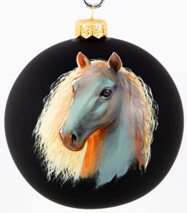 | 3,075.00 | 2,925.00 | 2,775.00 | 2,550.00 | 100 | Односторонняя по голью | Локальная
Рыжий конь | 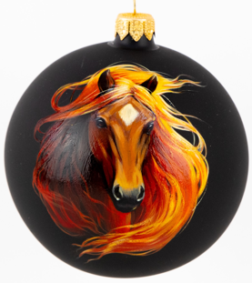 | 3,075.00 | 2,925.00 | 2,775.00 | 2,550.00 | 100 | Односторонняя по голью | Локальная
Черный конь | 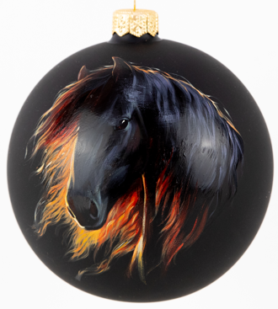 | 3,075.00 | 2,925.00 | 2,775.00 | 2,550.00 | 100 | Односторонняя по голью | Локальная
Бежевый конь | 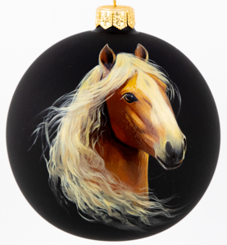 | 3,075.00 | 2,925.00 | 2,775.00 | 2,550.00 | 100 | Односторонняя по голью | Локальная

Лаймовая дымка | 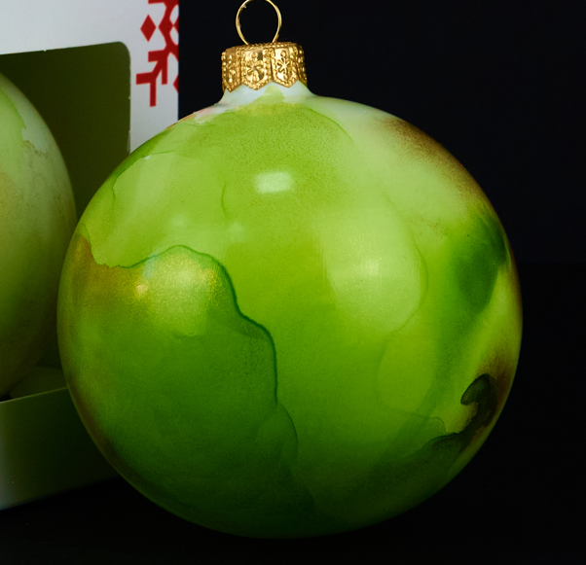 | 1,875.00 | 1,725.00 | 1,650.00 | 1,575.00 | 100 | Круговая с заливкой фона спиртовыми чернилами | Да
Ультрамариновая дымка |  | 1,875.00 | 1,725.00 | 1,650.00 | 1,575.00 | 100 | Круговая с заливкой фона спиртовыми чернилами | Да
Красная дымка | 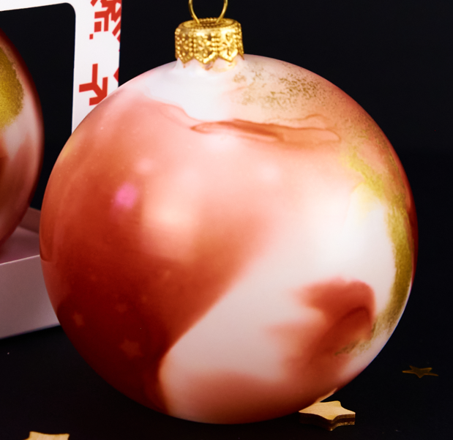 | 1,875.00 | 1,725.00 | 1,650.00 | 1,575.00 | 100 | Круговая с заливкой фона спиртовыми чернилами | Да
Аметистовая дымка | 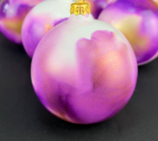 | 1,875.00 | 1,725.00 | 1,650.00 | 1,575.00 | 100 | Круговая с заливкой фона спиртовыми чернилами | Да
Оранжевая дымка | 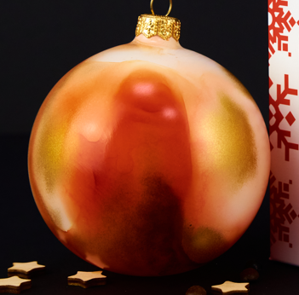 | 1,875.00 | 1,725.00 | 1,650.00 | 1,575.00 | 100 | Круговая с заливкой фона спиртовыми чернилами | Да

Храм Василия Блаженного АРТ | 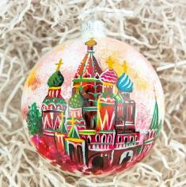 | 2,925.00 | 2,775.00 | 2,625.00 | 2,400.00 | 100 | Односторонняя | Да
Кремль АРТ | 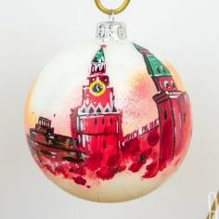 | 2,700.00 | 2,550.00 | 2,400.00 | 2,250.00 | 100 | Круговая по голью | Да
Париж | 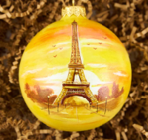 | 2,850.00 | 2,700.00 | 2,550.00 | 2,400.00 | 100 | Односторонняя роспись с круговой тамповкой цвета | Да
Праздничный Кремль | 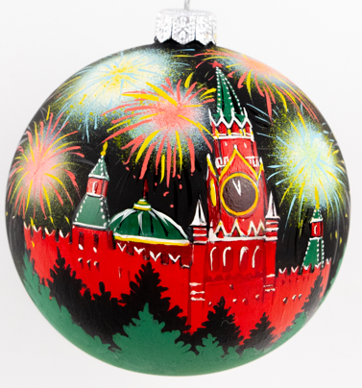 | 2,250.00 | 2,100.00 | 2,025.00 | 1,875.00 | 100 | Односторонняя по голью | Локальная
 |  | 0 | 0 | 0 | 0
Снегирь КЛАССИК | 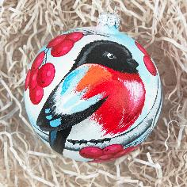 | 3,075.00 | 2,925.00 | 2,775.00 | 2,550.00 | 100 | Односторонняя, круговая тамповка | Нет
Снегирь АКВАРЕЛЬНЫЙ | 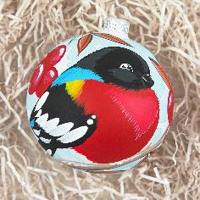 | 2,250.00 | 2,100.00 | 1,950.00 | 1,875.00 | 100 | Односторонняя | Нет
Снегирь | 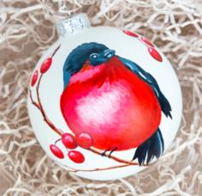 | 2,100.00 | 1,950.00 | 1,800.00 | 1,725.00 | 100 | Односторонняя | Нет
Снегири в китайском стиле | 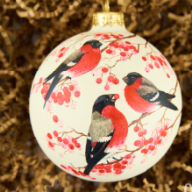 | 2,700.00 | 2,550.00 | 2,400.00 | 2,250.00 | 100 | Односторонняя роспись с круговой тамповкой цвета | Нет
Снегирь СТИЛИЗОВАННЫЙ | 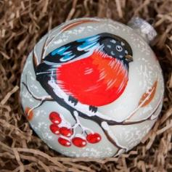 | 2,175.00 | 2,100.00 | 1,950.00 | 1,800.00 | 100 | Круговая по голью | Нет

Синица классик |  | 3,075.00 | 2,925.00 | 2,775.00 | 2,550.00 | 100 | Круговая | Нет
Сойка КЛАССИК | 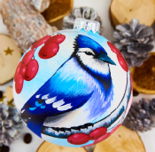 | 3,075.00 | 2,925.00 | 2,775.00 | 2,550.00 | 100 | Круговая | Нет
Щегол КЛАССИК |  | 3,075.00 | 2,925.00 | 2,775.00 | 2,550.00 | 100 | Круговая | Нет
Дятел КЛАССИК | 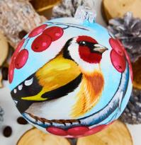 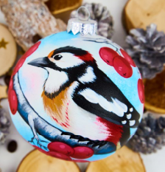 | 3,075.00 | 2,925.00 | 2,775.00 | 2,550.00 | 100 | Круговая | нет
Поползень КЛАССИК | 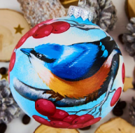 | 3,075.00 | 2,925.00 | 2,775.00 | 2,550.00 | 100 | Круговая | Нет
Клест классик | 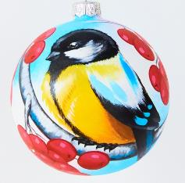 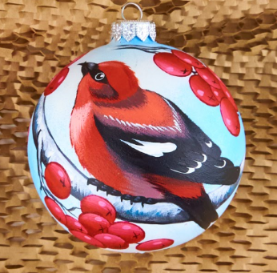 | 3,075.00 | 2,925.00 | 2,775.00 | 2,550.00 | 100 | Круговая | Нет
Синица | 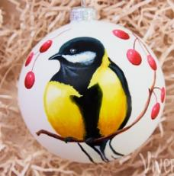 | 2,100.00 | 1,950.00 | 1,800.00 | 1,725.00 | 100 | Односторонняя | Нет
Синица АКВАРЕЛЬНАЯ | 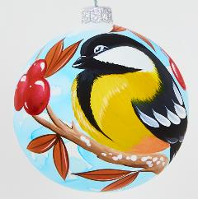 | 2,250.00 | 2,100.00 | 1,950.00 | 1,875.00 | 100 | Односторонняя по голью | Нет
Пестрая птичка | 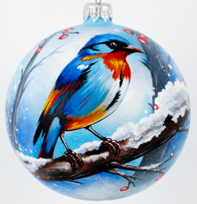 | 3,375.00 | 3,150.00 | 3,000.00 | 2,775.00 | 100 | Односторонняя роспись с круговой тамповкой цвета | Нет

Природа МОНОХРОМ | 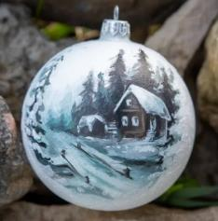 | 2,475.00 | 2,325.00 | 2,175.00 | 2,025.00 | 100 | Односторонняя по голью | Нет
Домик оранжевый | 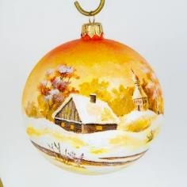 | 3,000.00 | 2,850.00 | 2,700.00 | 2,475.00 | 100 | Круговая | Нет
Деревенская церковь | 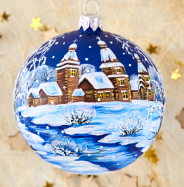 | 2,850.00 | 2,700.00 | 2,550.00 | 2,400.00 | 100 | Односторонняя по голью | Нет
Деревенский домик | 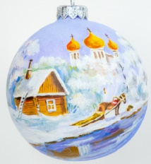 | 2,925.00 | 2,775.00 | 2,625.00 | 2,475.00 | 100 | Односторонняя | Нет
Домик в лесу АКВАРЕЛЬНЫЙ | 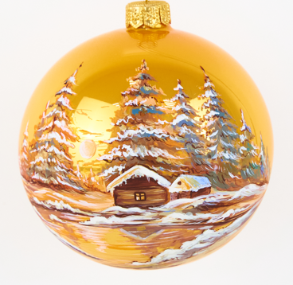 | 3,075.00 | 2,850.00 | 2,700.00 | 2,550.00 | 100 | Односторонняя по голью | Нет
Лесное озеро | 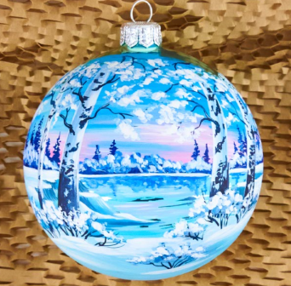 | 3,075.00 | 2,925.00 | 2,700.00 | 2,550.00 | 100 | Односторонняя по голью | Нет
Зима | 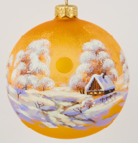 | 2,100.00 | 1,950.00 | 1,800.00 | 1,725.00 | 100 | Односторонняя по голью | Нет
Дом на берегу | 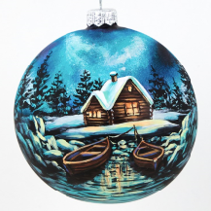 | 3,525.00 | 3,300.00 | 3,150.00 | 2,925.00 | 100 | Односторонняя по голью | Нет
Мельница | 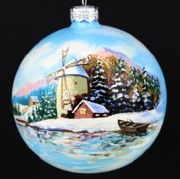 | 3,450.00 | 3,225.00 | 3,075.00 | 2,850.00 | 100 | Односторонняя роспись с круговой тамповкой цвета | Да
Зимняя ночь | 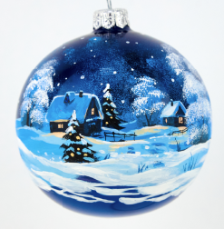 | 2,550.00 | 2,400.00 | 2,250.00 | 2,100.00 | 100 | Круговая по голью | Нет
Снежный день | 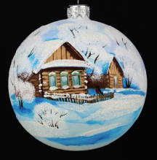 | 2,100.00 | 1,950.00 | 1,875.00 | 1,725.00 | 100 | Односторонняя по голью | Нет
Свет в окне | 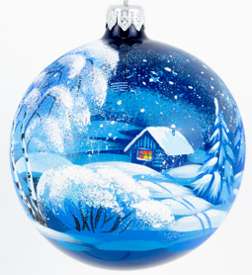 | 2,025.00 | 1,950.00 | 1,800.00 | 1,725.00 | 100 | Односторонняя по голью | Нет
Нежная сказка | 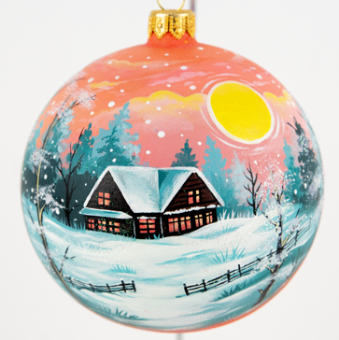 | 2,775.00 | 2,625.00 | 2,475.00 | 2,325.00 | 100 | Односторонняя роспись с круговой тамповкой цвета | Нет

Олень ЗОЛОТО | 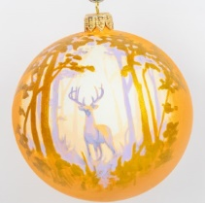 | 2,700.00 | 2,550.00 | 2,400.00 | 2,250.00 | 100 | Односторонняя роспись с круговой тамповкой цвета | Нет
Рыжий котик | 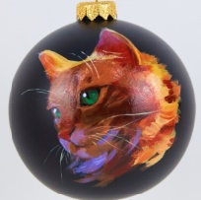 | 2,925.00 | 2,775.00 | 2,625.00 | 2,475.00 | 100 | Односторонняя по голью | Локальная
Черный котик | 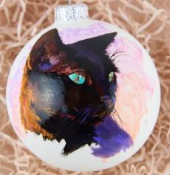 | 2,925.00 | 2,775.00 | 2,625.00 | 2,475.00 | 100 | Односторонняя по голью | Локальная
Кролик | 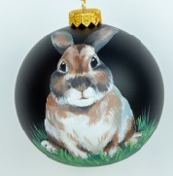 | 2,400.00 | 2,250.00 | 2,100.00 | 2,025.00 | 100 | Односторонняя | Нет
Два кролика | 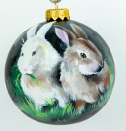 | 2,550.00 | 2,400.00 | 2,250.00 | 2,100.00 | 100 | Односторонняя | Да

Синий дракон | 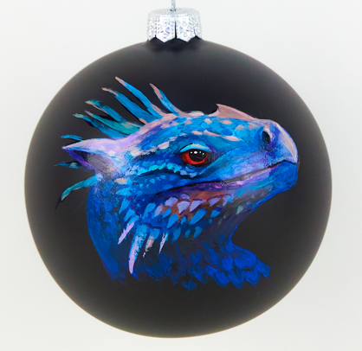 | 1,575.00 | 1,470.00 | 1,312.50 | 1,260.00 | 100 | Односторонняя по голью | Локальная
Рождественский дракон | 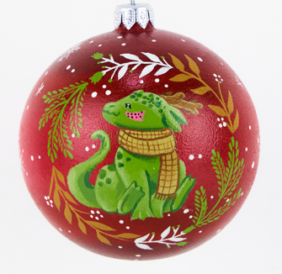 | 1,627.50 | 1,522.50 | 1,417.50 | 1,312.50 | 100 | Круговая | Да

Рябина (БЕЗ ПОДЛОЖКИ) | 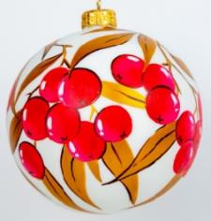 | 2,475.00 | 2,325.00 | 2,175.00 | 2,100.00 | 100 | Двухсторонняя по голью | Нет
Композиция №1 | 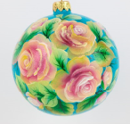 | 2,625.00 | 2,475.00 | 2,325.00 | 2,250.00 | 100 | Односторонняя, круговая тамповка | Да

Санта-Клаус | 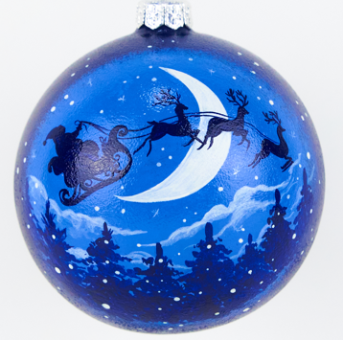 | 2,400.00 | 2,250.00 | 2,100.00 | 1,950.00 | 100 | Односторонняя роспись с круговой тамповкой цвета | Да
Щелкунчик | 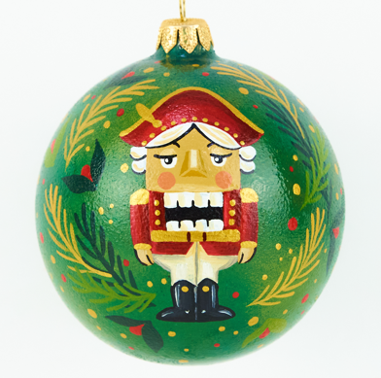 | 2,625.00 | 2,475.00 | 2,400.00 | 2,250.00 | 100 | Односторонняя роспись с круговой тамповкой цвета | Да
Веселые горки |  | 1,500.00 | 1,425.00 | 1,350.00 | 1,275.00 | 100 | Односторонняя по голью | Нет
Дети со снеговиком |  | 1,500.00 | 1,425.00 | 1,350.00 | 1,275.00 | 100 | Односторонняя по голью | Нет

Глиттер узор 01 |  | 1,125.00 | 1,125.00 | 1,050.00 | 975.00 | 100 | Круговая по голью | Нет
Глиттер узор 02 |  | 1,125.00 | 1,125.00 | 1,050.00 | 975.00 | 100 | Круговая по голью | Нет
Глиттер узор 04 |  | 1,125.00 | 1,125.00 | 1,050.00 | 975.00 | 100 | Круговая по голью | Нет
Золотая листва |  | 1,125.00 | 1,125.00 | 1,050.00 | 975.00 | 100 | Круговая по голью | Нет
Глиттерный лес |  | 1,875.00 | 1,800.00 | 1,650.00 | 1,575.00 | 100 | Круговая по голью | Нет
Глиттерный мишка |   | 1,875.00 | 1,800.00 | 1,650.00 | 1,575.00 | 100 | Круговая | Нет
Глиттер листва |  | 1,425.00 | 1,350.00 | 1,275.00 | 1,200.00 | 100 | Круговая по голью | Нет
Глиттер узор 05 |  | 1,125.00 | 1,125.00 | 1,050.00 | 975.00 | 100 | Круговая | Нет

